A
Landing page: | https://dev-webportal.corpid-np.gov.hk/

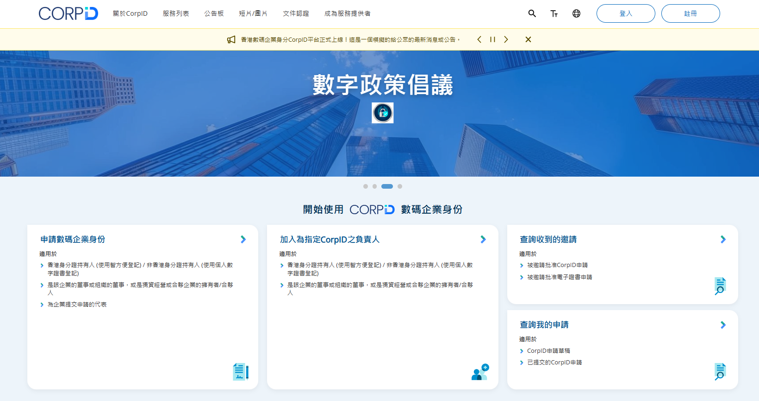
WITHOUT LOGIN
 |  | LOGIN
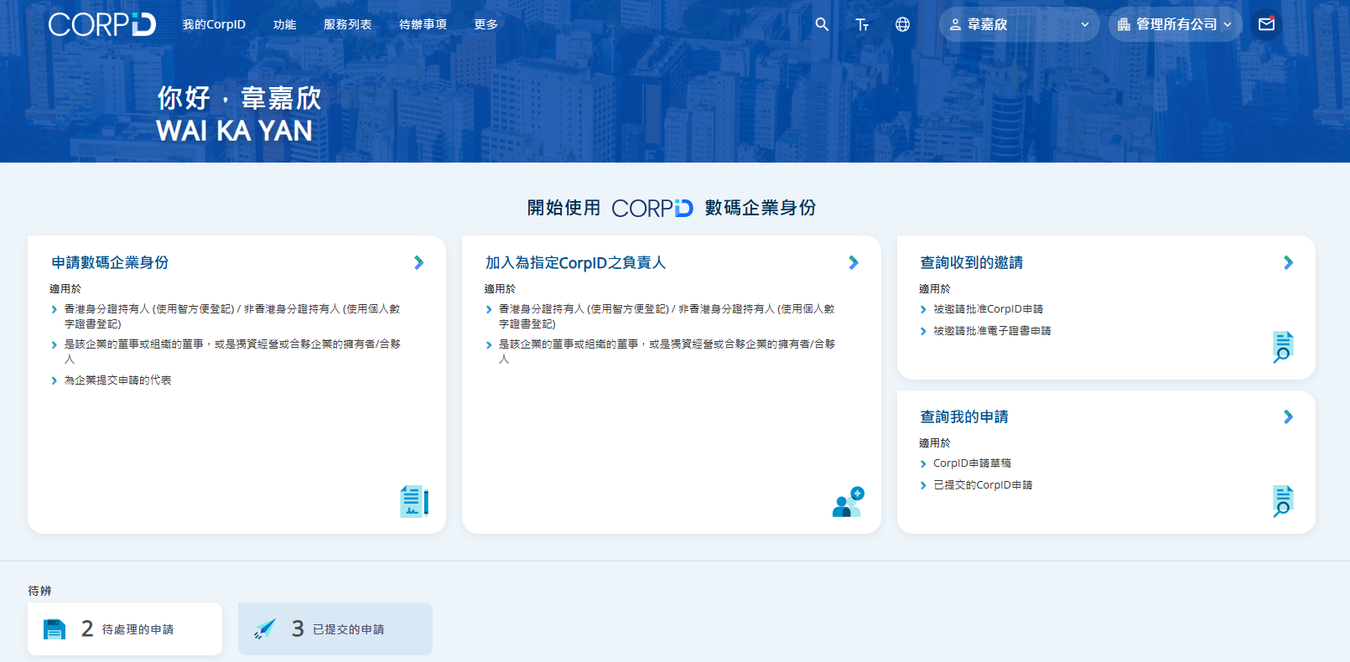

Requirement:
1. 有管理我的CorpID列表 | Include 我的CorpID列表, 註冊CorpID
2. 可以切換企業 | 類似現在的CorpID 列表, 但建議簡化

B1
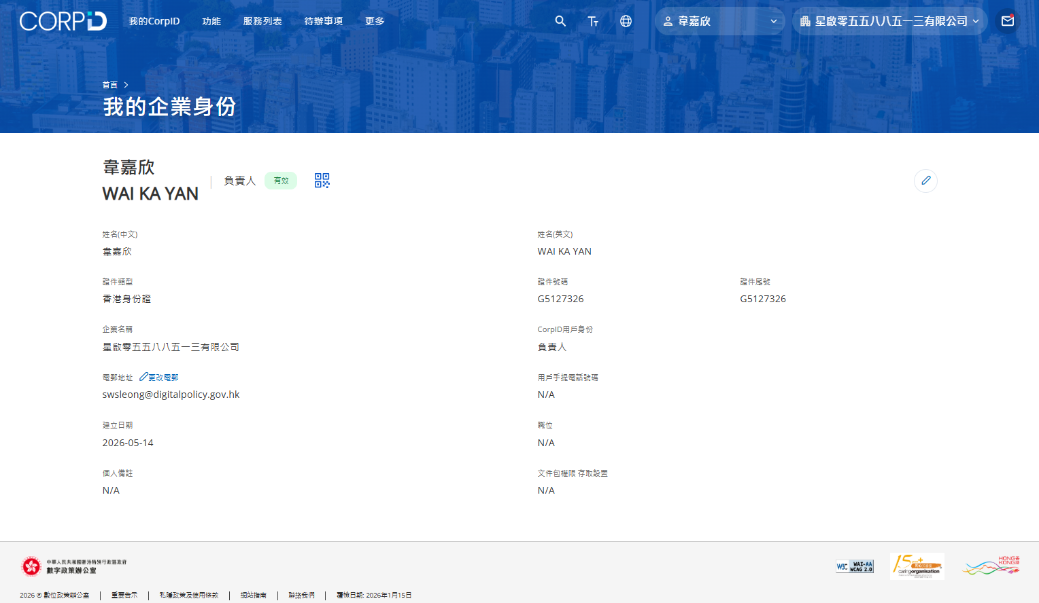
我的CorpID > 我的企業身份 | https://dev-webportal.corpid-np.gov.hk/corporate-identity

B3
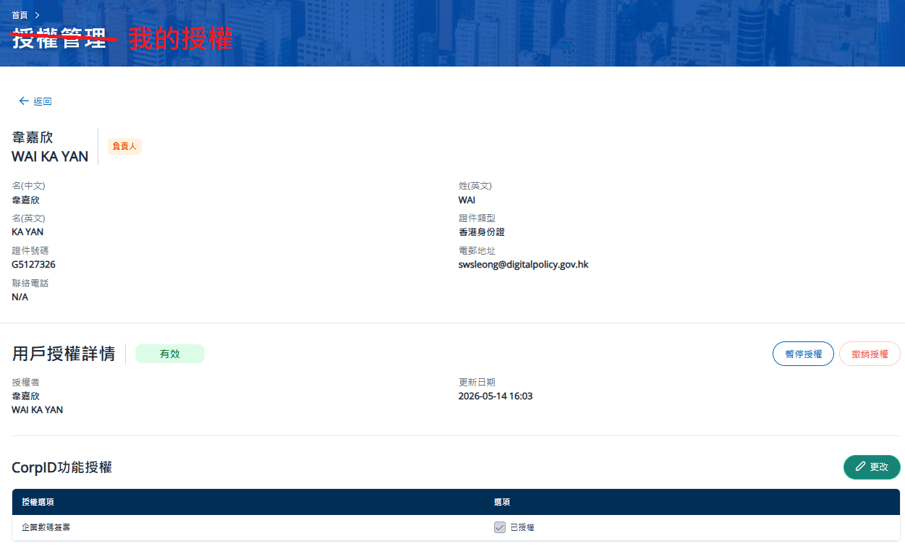
我的CorpID > 我的授權

B5
我的CorpID > 我的申請 | https://dev-webportal.corpid-np.gov.hk/invitation/application/received

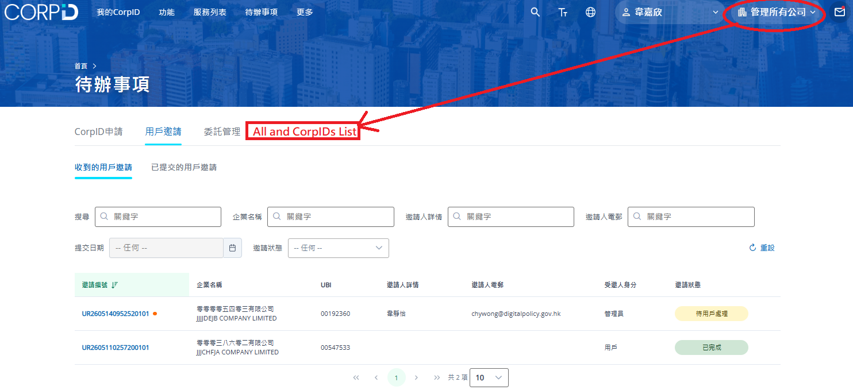

Question1: The filter is from application type (e.g. CorpID申請, 用戶申請) to the action type of the application(e.g.收到的申請, 已提交的申請或申請草稿) or change the direction from the action type?

Action List: Need to provide "All company" tasks view for user

B6
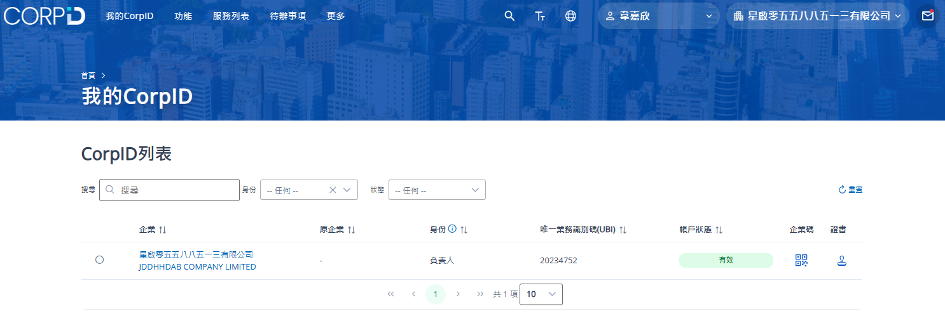
我的CorpID > 管理我的CorpID | https://dev-webportal.corpid-np.gov.hk/enterprise-list

C1
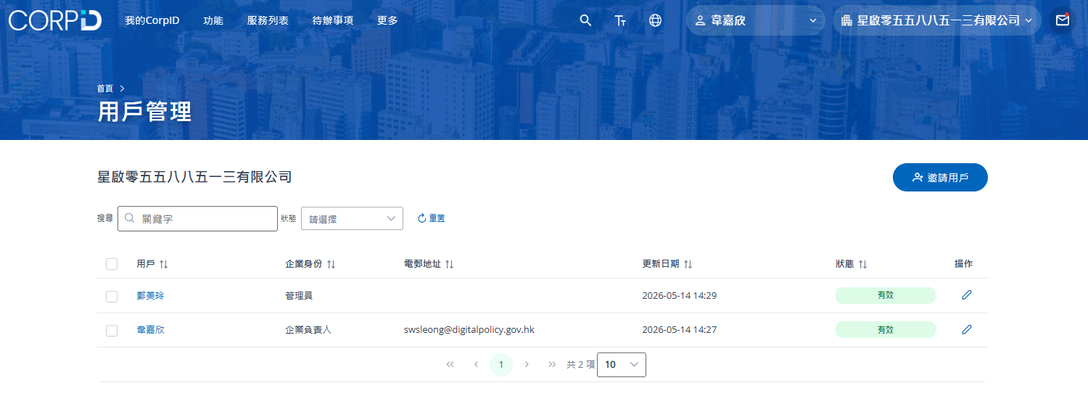
企業管理 > 用戶管理 | https://dev-webportal.corpid-np.gov.hk/user-list

C2
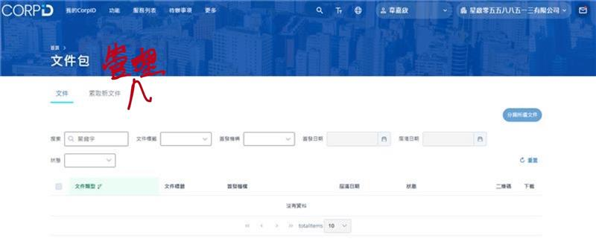
企業管理 > 文件包管理 | https://dev-webportal.corpid-np.gov.hk/documents/documents-list

C3
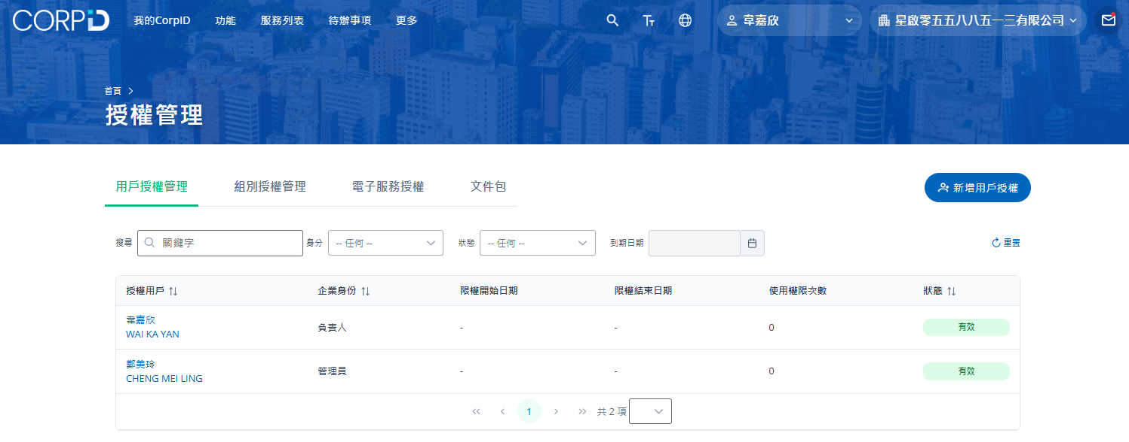
企業管理 > 授權管理 | https://dev-webportal.corpid-np.gov.hk/authorization-management/user

C4
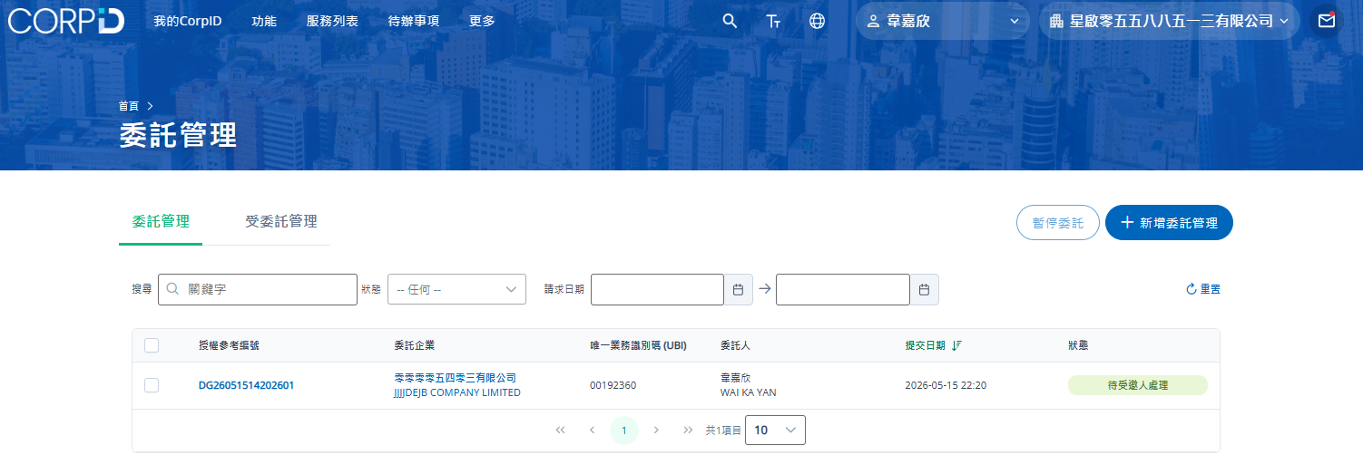
企業管理 > 委託管理 | https://dev-webportal.corpid-np.gov.hk/delegation-management/delegated

C5
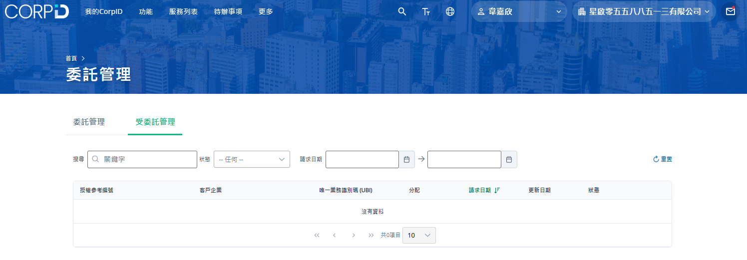
企業管理 > 受託管理 | https://dev-webportal.corpid-np.gov.hk/delegation-management/entrusted?sortDesc=-1&page=1

D
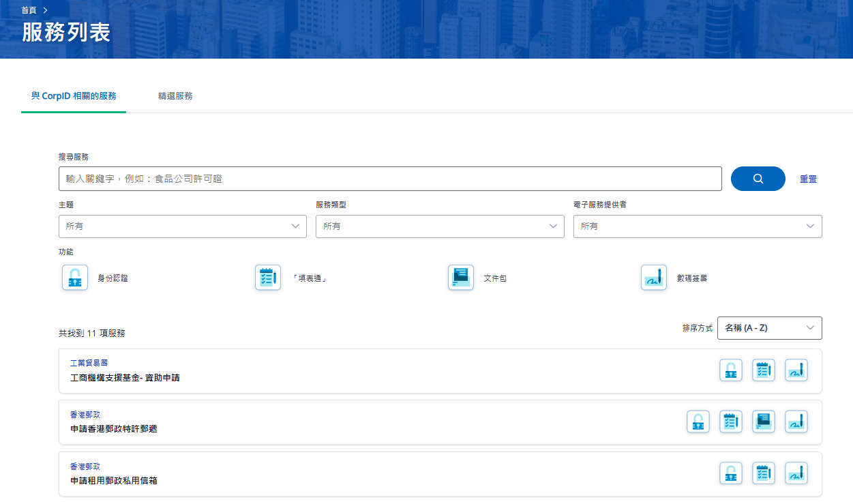
服務列表 | https://dev-webportal.corpid-np.gov.hk/my-service-list

G1
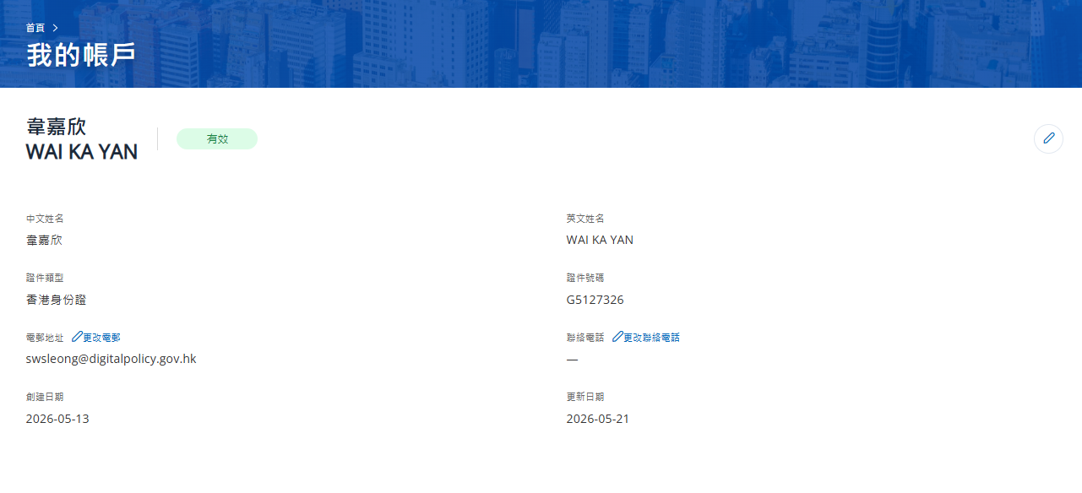
個人資料 | https://dev-webportal.corpid-np.gov.hk/tc/user-profile

H1
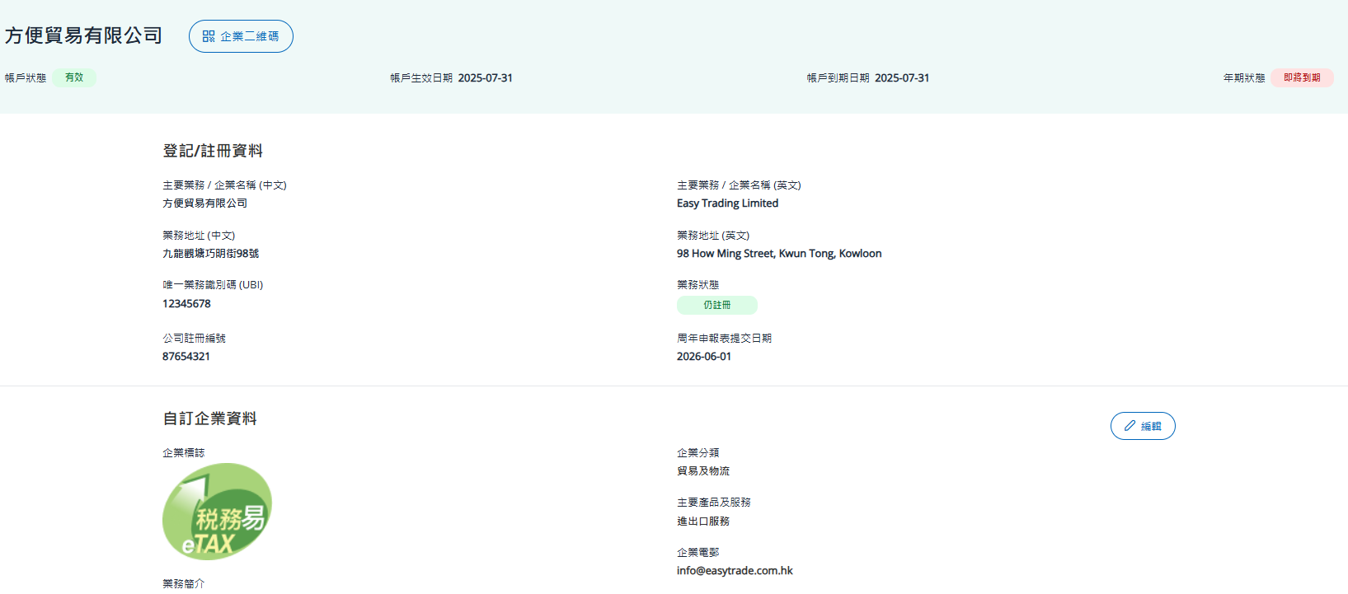
企業資料 | https://dev-webportal.corpid-np.gov.hk/tc/corporate-profile

I
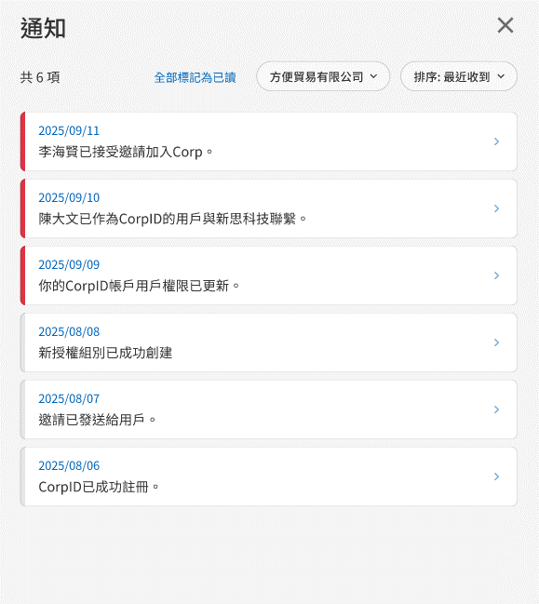
Requirement:
1. Include all corporates notifications (一開始出晒咁多間CORP的通知)
2. Access the Noti with the historical filter setup (記低之前個SET UP) to prevent user need to refilter again and again in one session.

